Sheet1
PCB所需元器件 | 规格 | tb链接(仅供参考) | 描述

直插电解电容 | 50v100uf | https://m.tb.cn/h.49QUW4V | 焊接时需注意正负极

直插电阻 | 10k 1/4w | https://m.tb.cn/h.4PFhj1G | 焊接时无所谓正负极
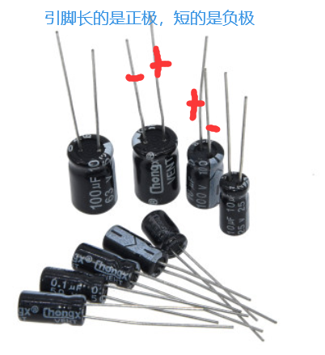
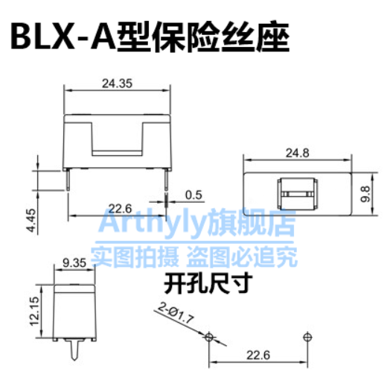
电源接线端子 5.0mm | 2p | https://m.tb.cn/h.49QeAKq | 其他接线端子 5mm的接线端子也可
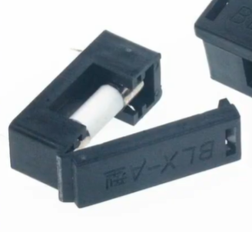
排针 2.54mm | 40P | https://m.tb.cn/h.4P1WBGm | 2.54mm间距即可

5*20 保险座+保险丝 | 保险座*1+保险丝若干 | https://m.tb.cn/h.4PvgKFN | 可选3A\5A保险丝

插针座 | 8P | https://m.tb.cn/h.4kFxhxb | 插驱动模块

步进电机驱动模块 | A4988/DRV8825 | a4988约4块一个，drv8825约6块一个 | 推荐drv8825

Tips： | 驱动模块买来需调节一下电位计。

